상품제안서
차량용 USB 선풍기/차량용서큘레이터 | 상품코드: F25591

 |  |  |  |  |  |  | 02-412-0044 | www.easy1.co.kr
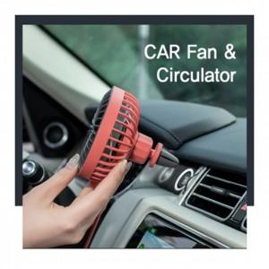

【상세/제작정보】 | 차량용 차량용서큘레이터

【인쇄/포장옵션】 | 실크, 레이저 / 포장지포장

【공급단가】 | 수량 | 100~ | 300~ | 500~ | 1,000~ | 3,000~
*VAT별도 | 단가 | 9,000원 | 8,850원 | 8,620원 | 8,470원 | 8,250원

【상품 URL】 | https://dev.easy1.co.kr:443/src/goods_detail.php?gdno=25591

